IT_B 12
Ru
Bug ID | IT_B 12 | Attachments | 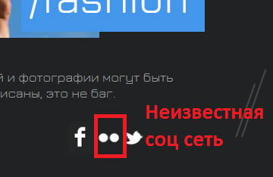
Описание | Нет ссылки на аккаунт проекта (неизвестная соц сеть) в Footer'е
Severity | Major
Шаги по воспроизведение | 1. Открыть главную страницу 2. В в Footer'е кликнуть по иконке неизвестная соц сеть
Ожидаемый результат | Отображается страница с аккаунтом проекта на (неизвестная соц сеть)
Фактический результат | Отображается главная страница сайта
Workaround | -
Воспроизводимость | Воспроизводится в 10 случаях из 10
Операционная сиситема, Браузер | Windows 8 32 bit, Chrome, Firefox
Доп инфо | тег <img> должен быть внутри тега <a> со ссылкой на страницу с аккаунтом проекта в неизвестной соц сети

IT_B 20
Ru
Bug ID | IT_B 20 | Attachments | 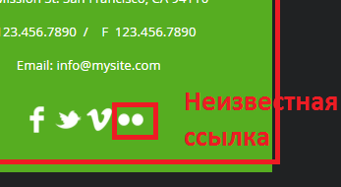
Описание | Нет ссылки на аккаунт проекта (неизвестная соц сеть) в Main block на странице Contact
Severity | Major
Шаги по воспроизведение | 1. Открыть главную страницу 2. Перейти в раздел Contact 3. Кликнуть по иконке (неизвестная соц сеть)
Ожидаемый результат | Отображается страница с аккаунтом проекта на (неизвестная соц сеть)
Фактический результат | Отображается страница Contact
Workaround | -
Воспроизводимость | Воспроизводится в 10 случаях из 10
Операционная сиситема, Браузер | Windows 8 32 bit, Chrome, Firefox
Доп инфо | тег <img> должен быть внутри тега <a> со ссылкой на страницу с аккаунтом проекта в неизвестной соц сети

